상품제안서
메탈릭 국산 모던사각손거울 | 상품코드: S09747

 |  |  |  |  |  |  | 02-713-8555 | www.synergygift.co.kr
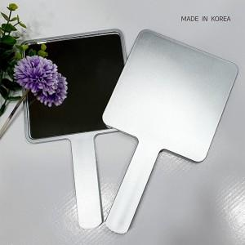

【상세/제작정보】 | 컬러 디지털 인쇄가 가능한 국산 모던 손거울

【인쇄/포장옵션】 | 실크, 풀칼라 / 포장지포장

【공급단가】 | 수량 | 200~ | 500~ | 1,000~ | 2,000~ | 3,000~
*VAT별도 | 단가 | 2,700원 | 2,600원 | 2,500원 | 2,400원 | 2,340원

【상품 URL】 | https://www.synergygift.co.kr:443/src/goods_detail.php?gdno=16313

